Sheet1
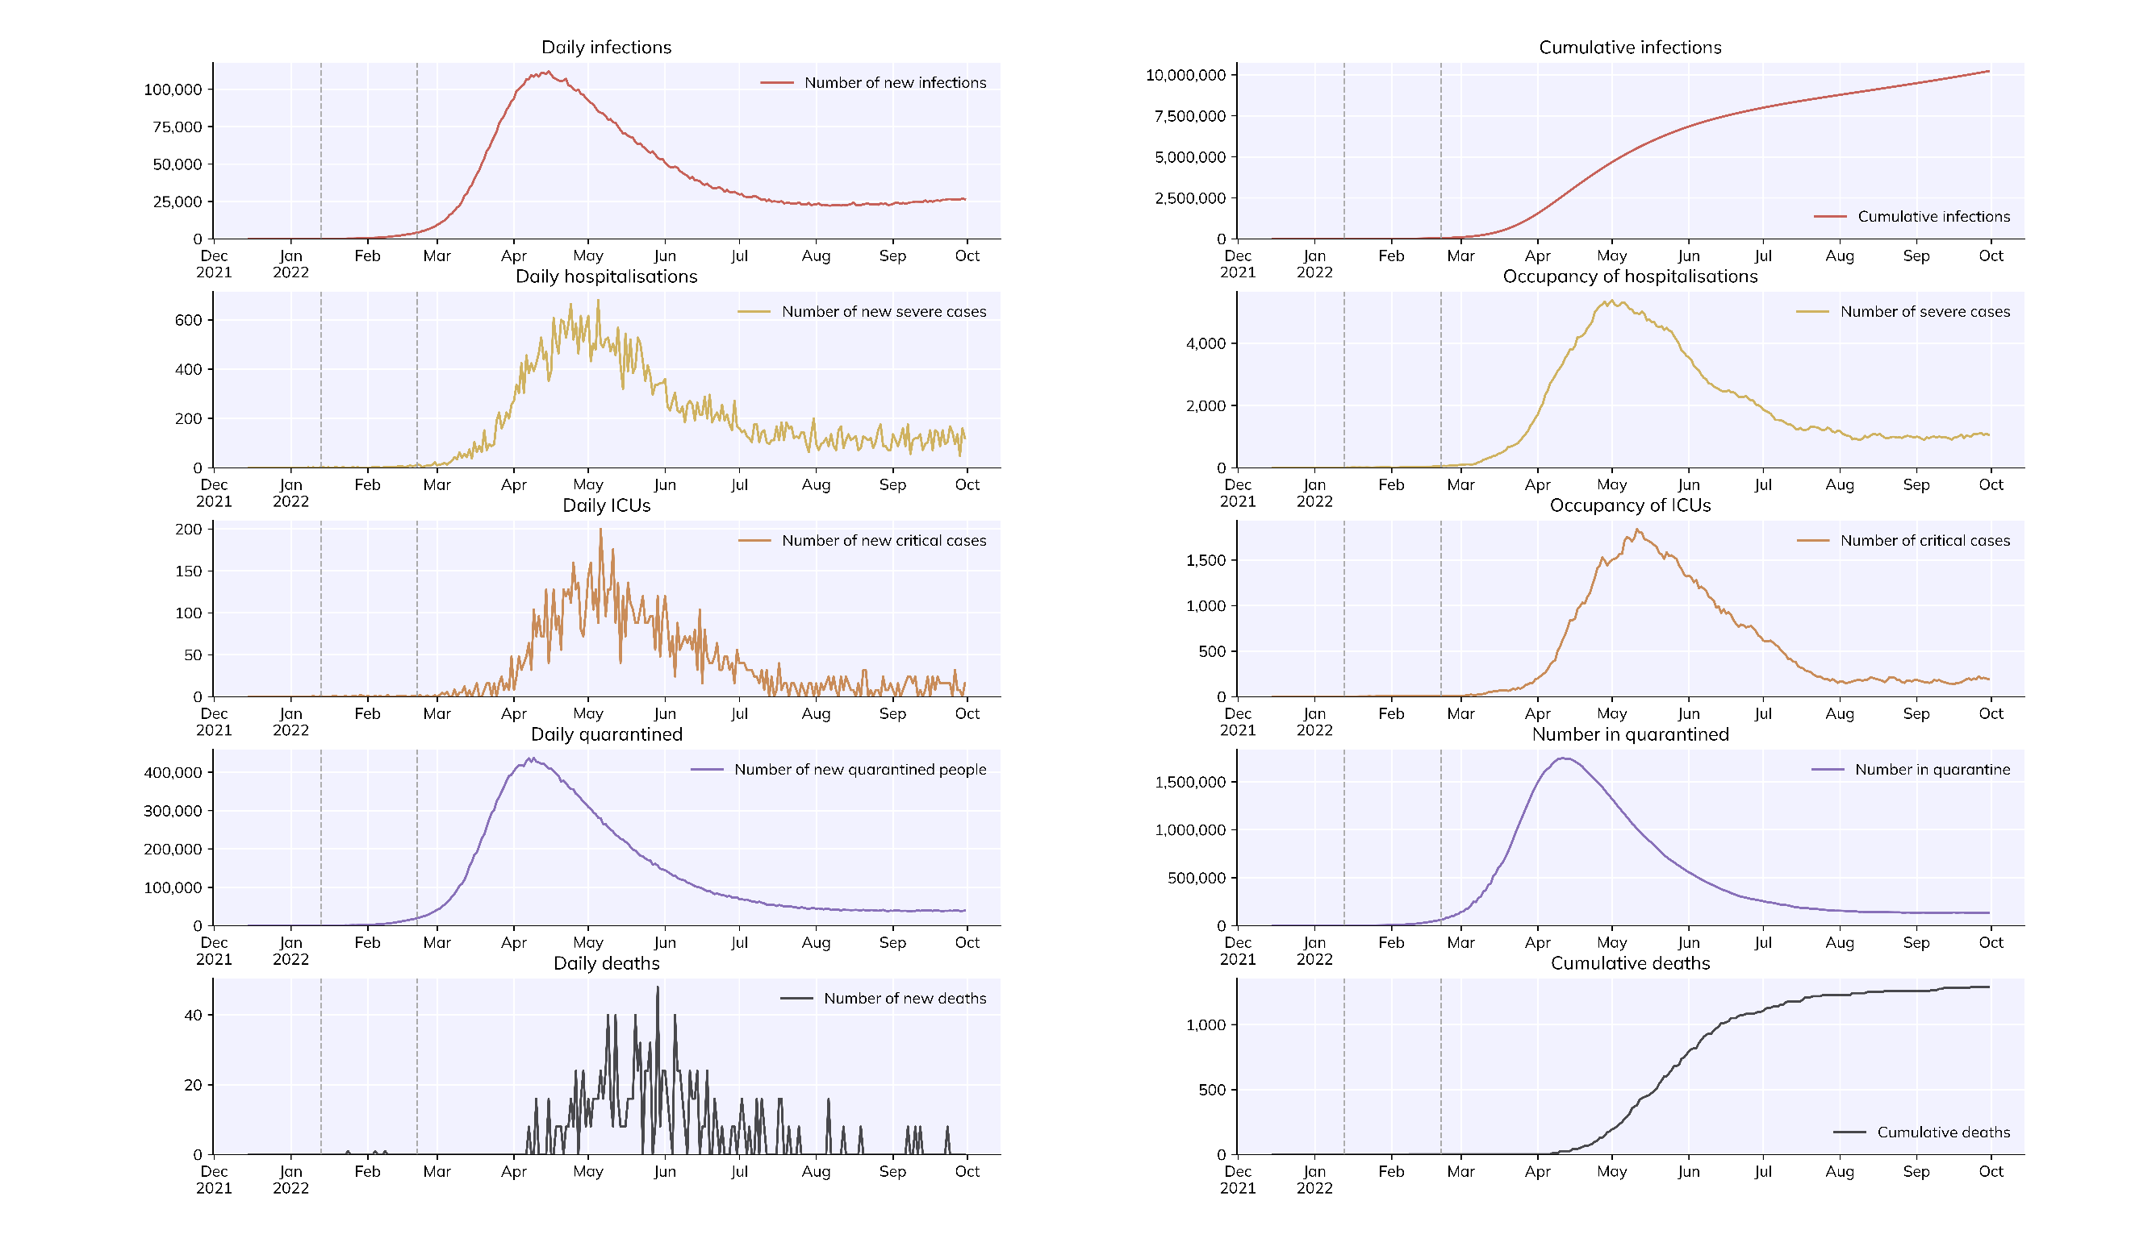
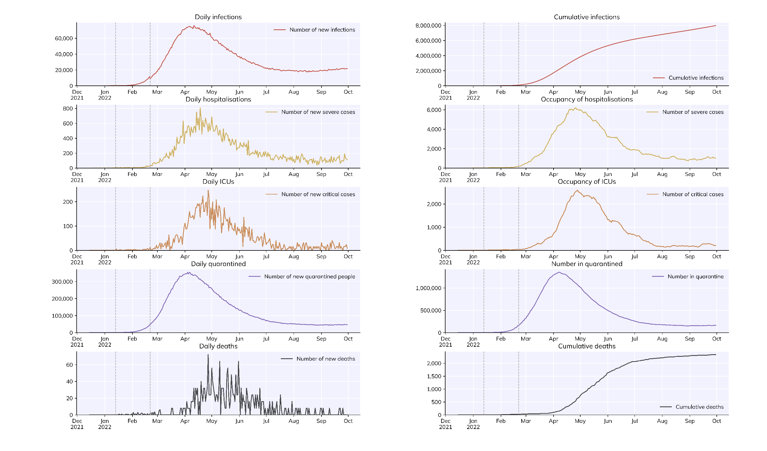
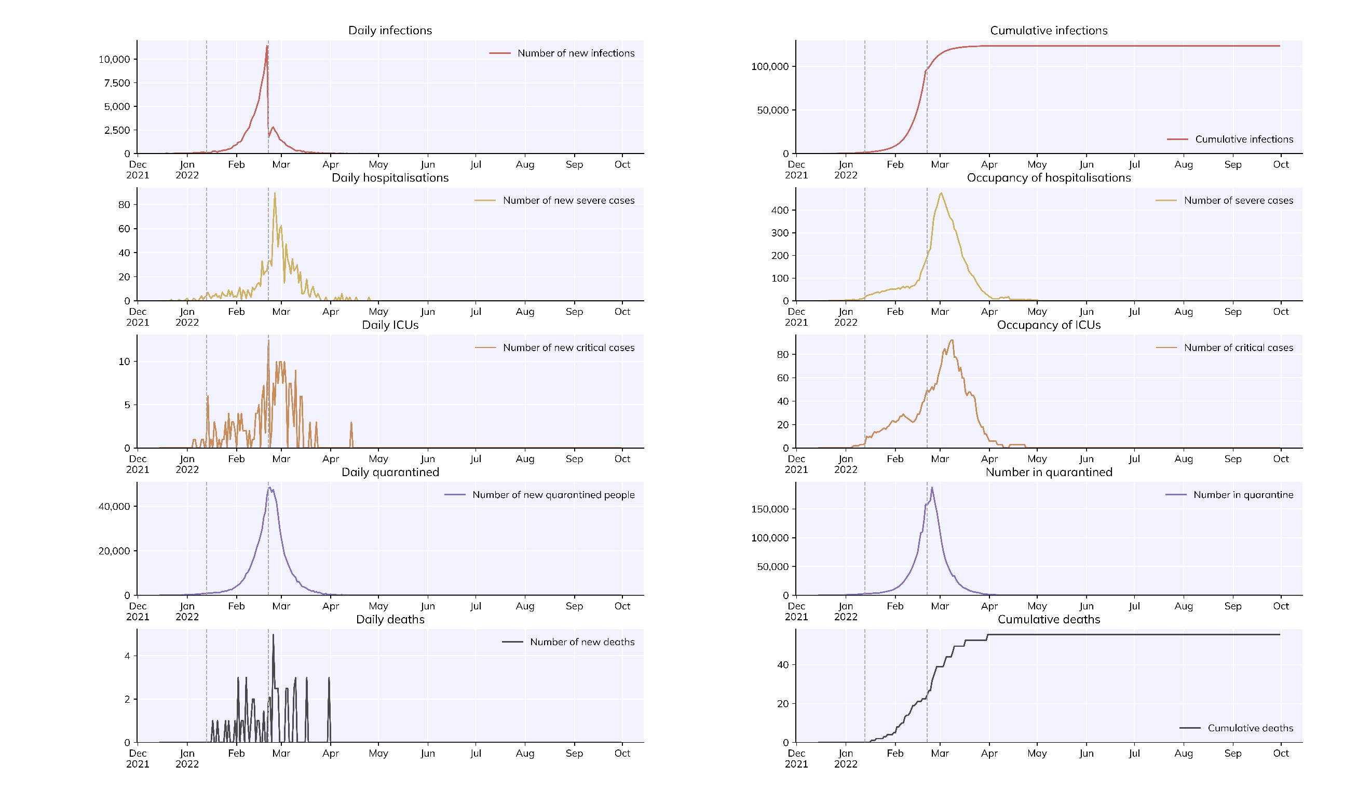
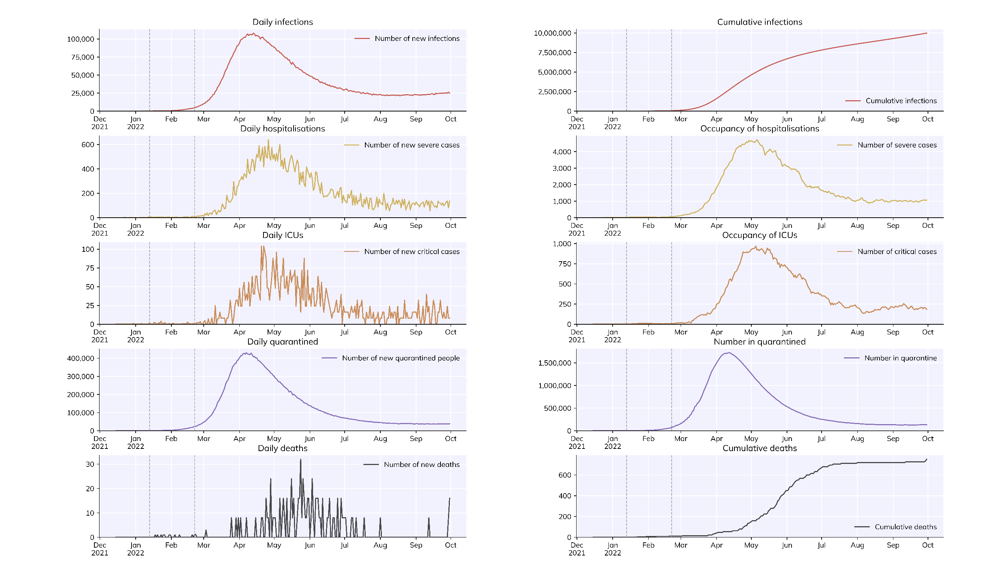
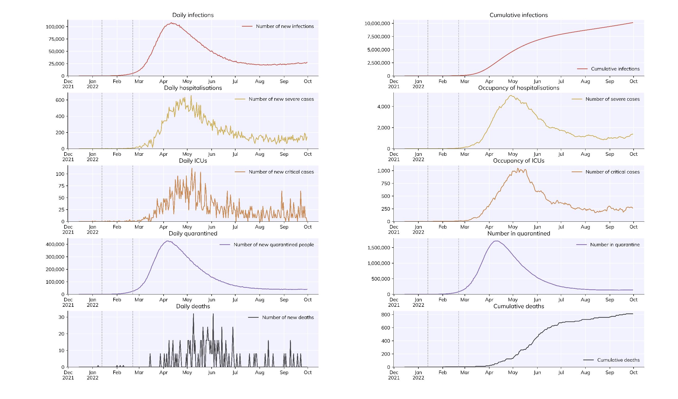
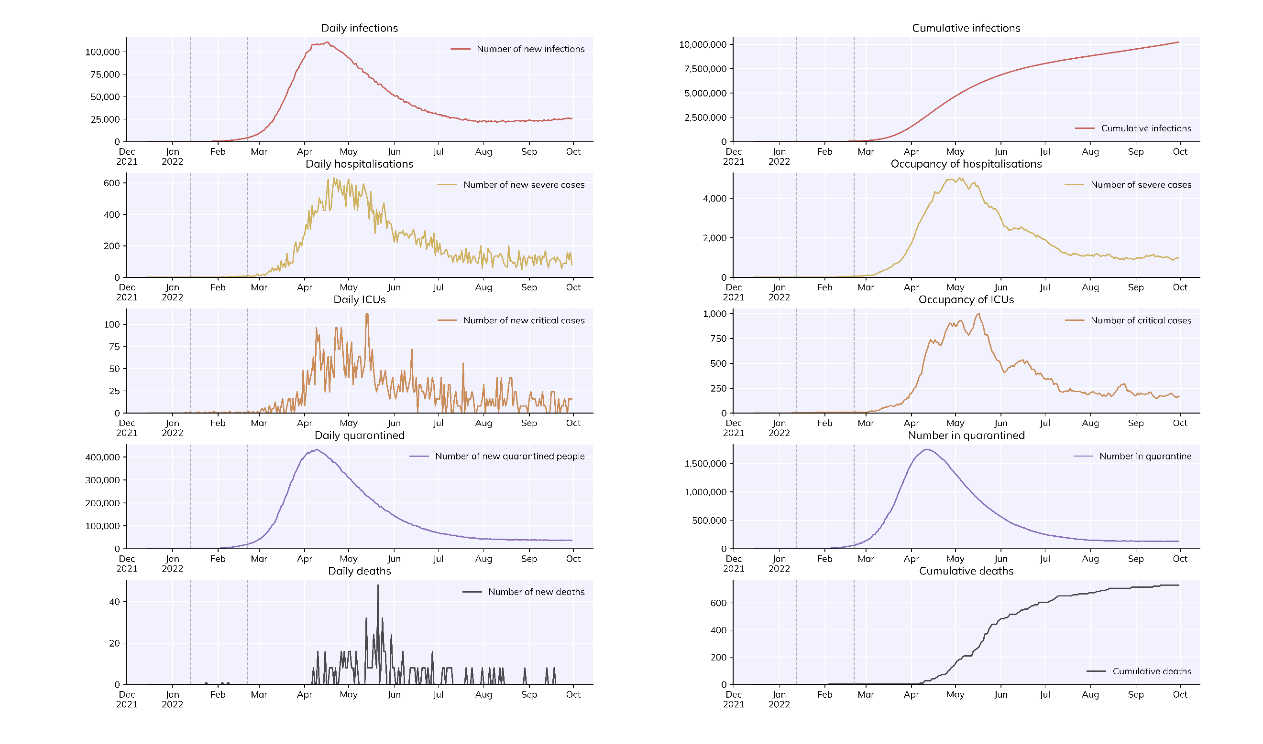
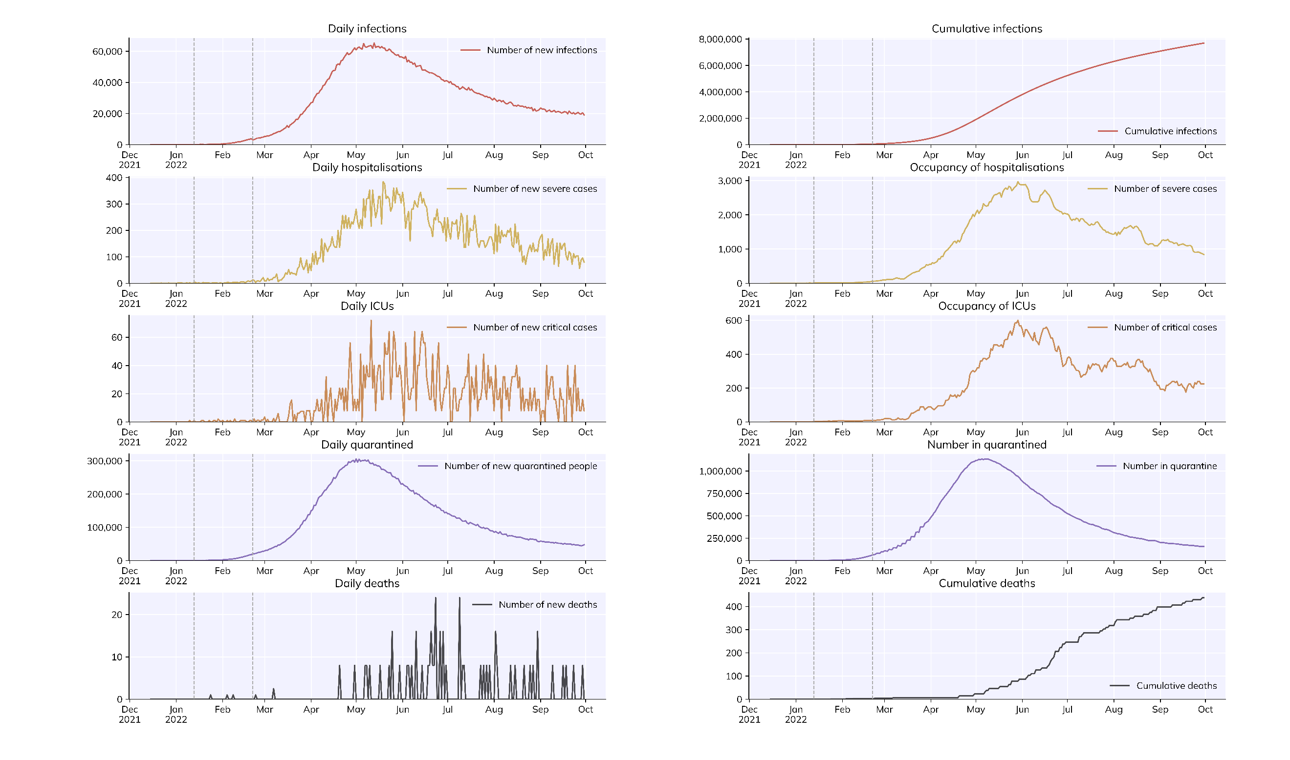
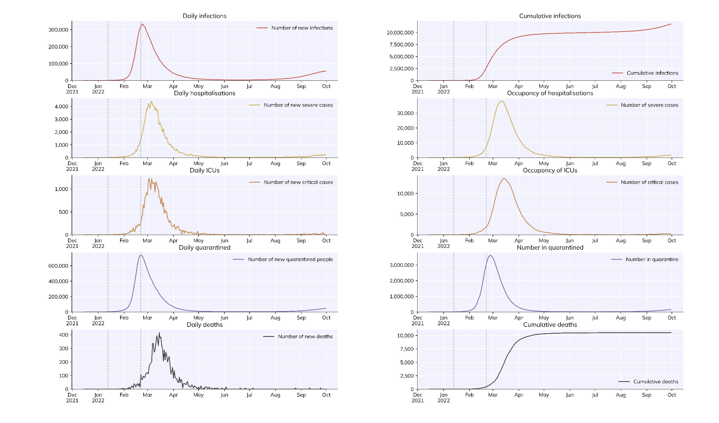
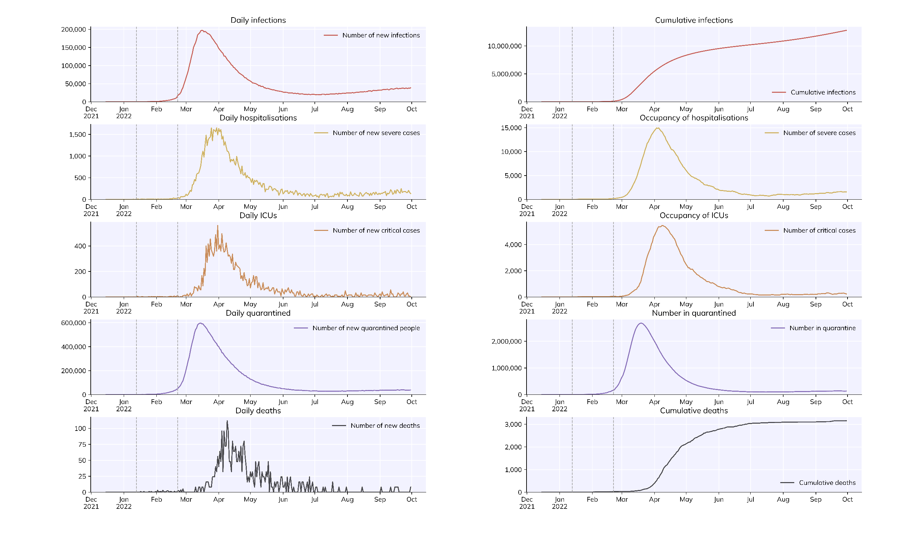
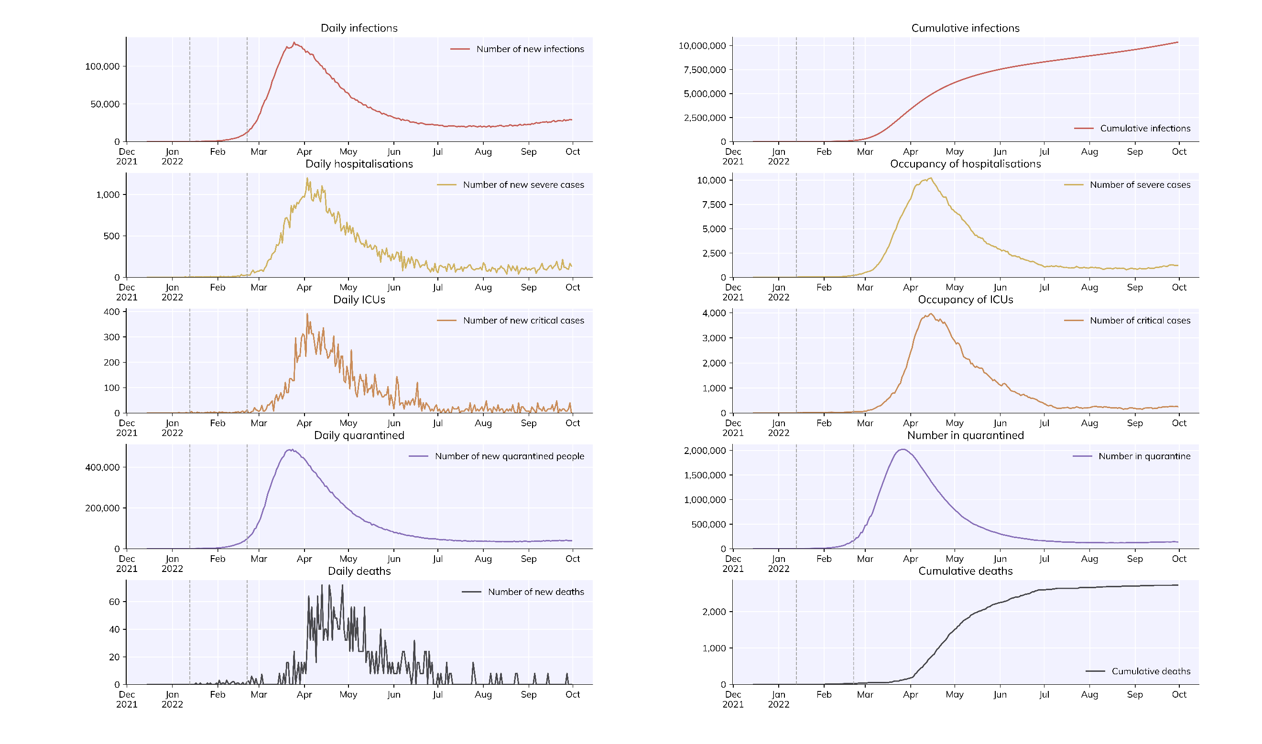
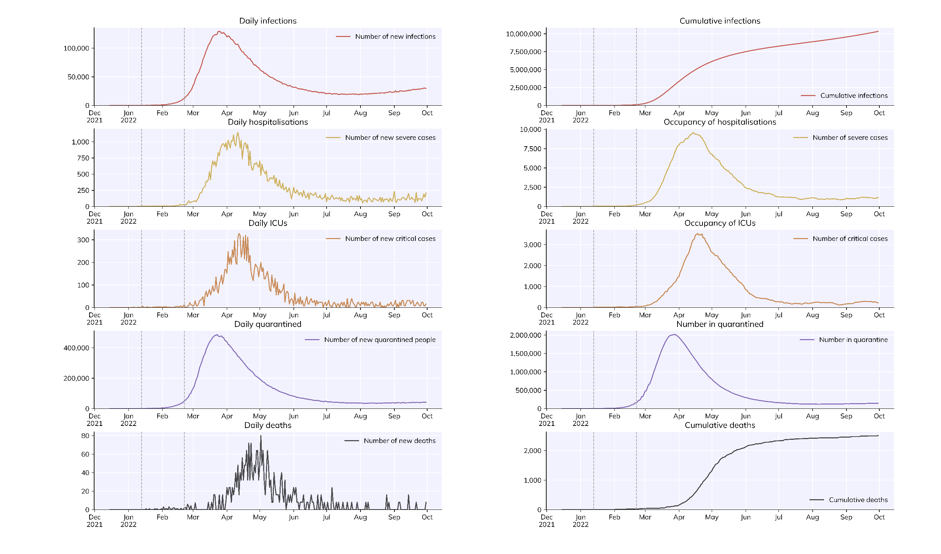
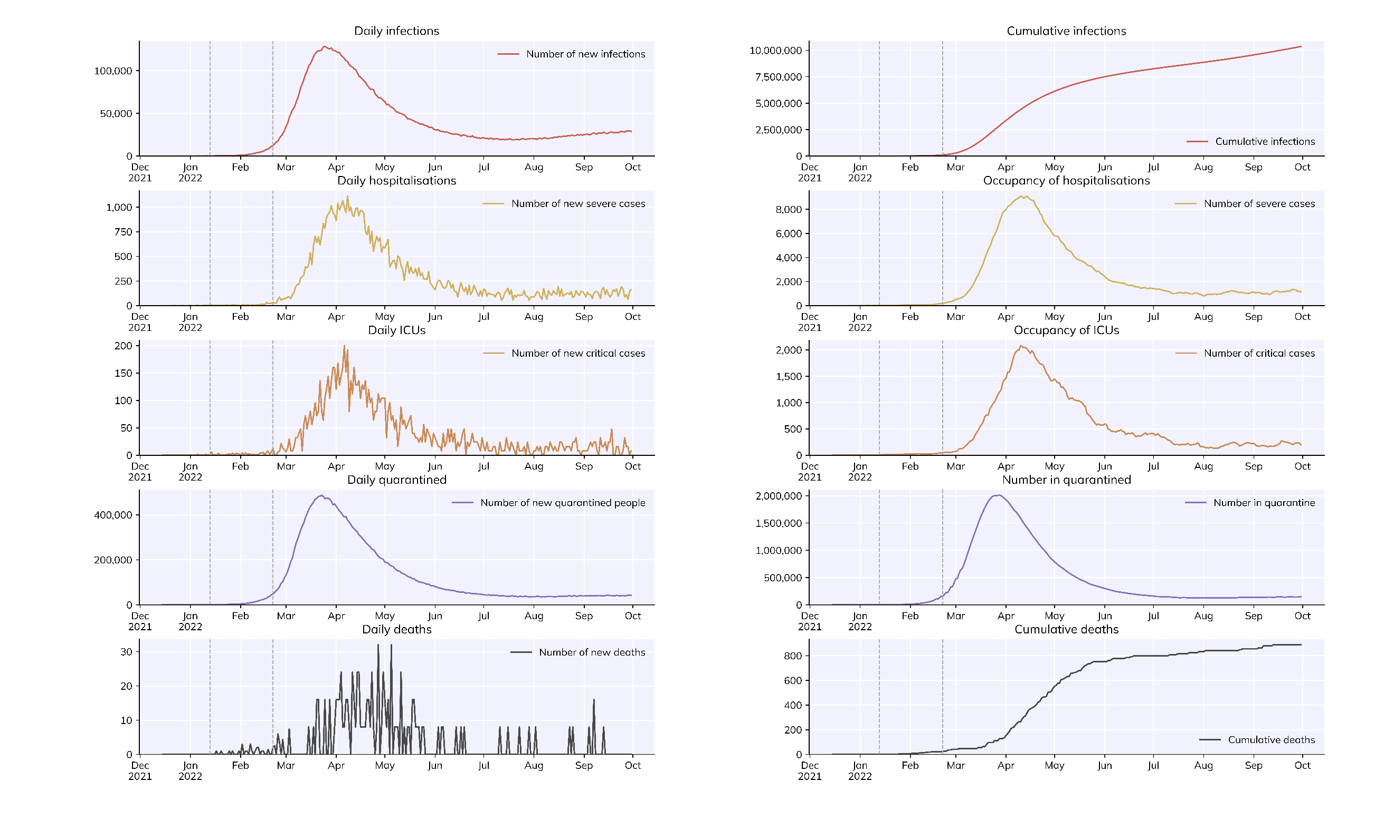

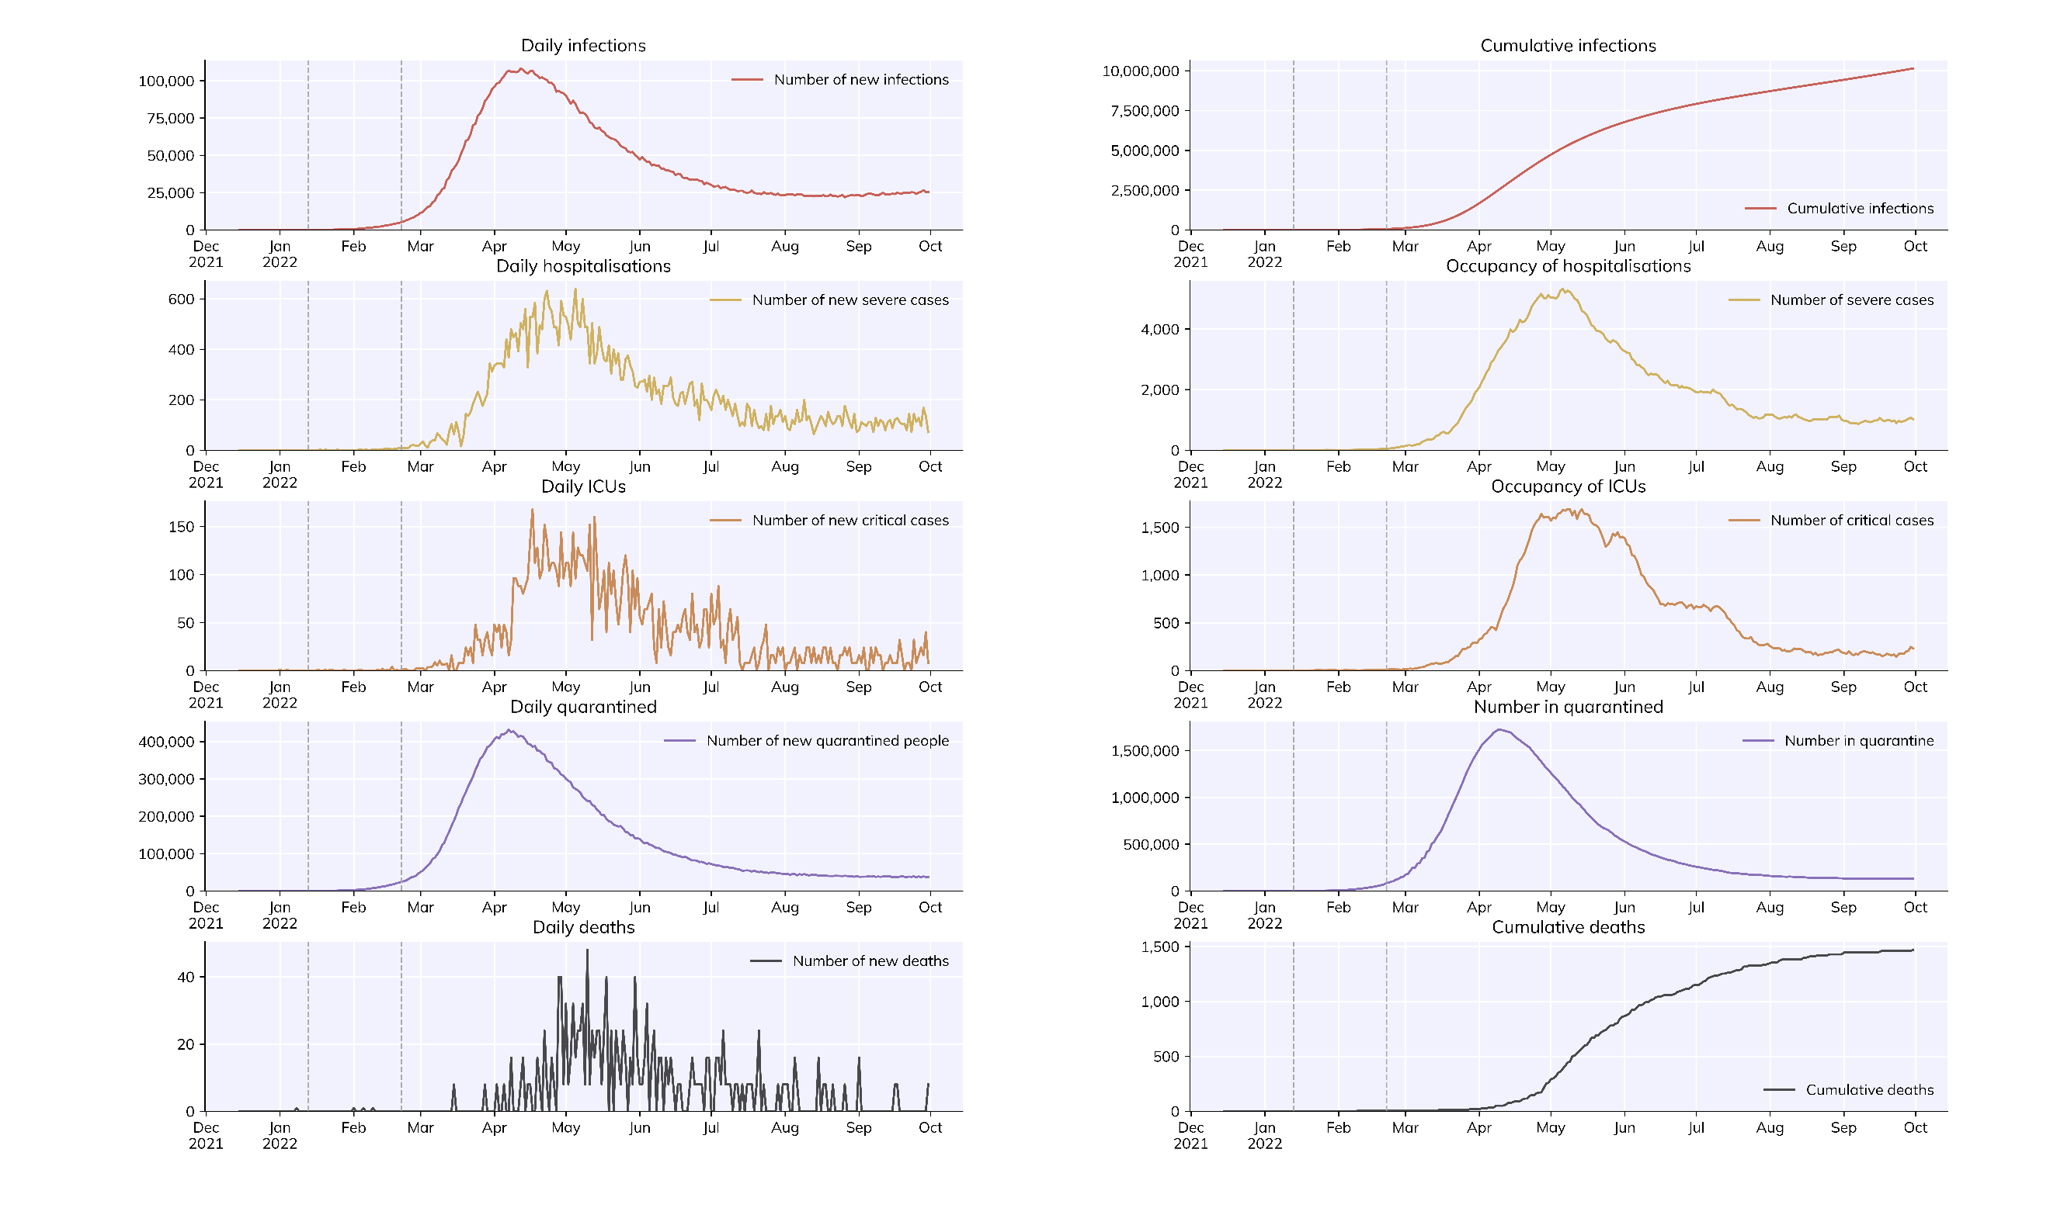
parameter | no vaccine |  |  | scenario_1A_base_case 基本模型 | scenario_2A，重点人群接种50%，其他人群接种0% | scenario_2B，重点人群接种50%，其他人群接种50% | scenario_3A_social 1 | scenario_3B_social2 | scenario_3C_social 3 | scenario_3B_基本上增加疫苗接種率至90% |  | scenario_4A_基本上增加社交距離措施 至只有原來的50% | scenario_4B_基本上增加社交距離措施 至只有原來的10% | scenario_5A_基本上增加床位和疫苗80% | scenario_5B_基本上增加床位和疫苗90% | scenario_5C_基本上增加床位和疫苗95% | scenario_5D_基本上增加床位和疫苗95%，更嚴格社交距離 | scenario_5E_基本上增加床位和疫苗95%，更嚴格社交距離 | scenario_5F_基本上增加床位和疫苗95%，更嚴格社交距離 | scenario_5G_基本上增加床位和疫苗95%，更嚴格社交距離 | scenario_5H_基本上增加床位和疫苗95%，更嚴格社交距離 | scenario_5I_基本上增加床位和疫苗95%，更嚴格社交距離 | 社交距离增加 | 社交距离增加 | 社交距离增加 | 20%,jun 50% | 2 | 1
table | 0.1 | 0.2 | 0.3 | 1 | 2 | 3 | 4 | 5 | 6 | 7 | 8 | 9 | 11 | 12 | 12 | 13 | 14 | 15 | 16 | 17 | 18 | 19 | 20 | 21 | 22 | 23 | 24 | 25
isolation beds | 8800 | 8800 | 8800 | 2000 | 2000 | 2000 | 2000 | 2000 | 2000 | 8800 | 8800 | 8800 | 2000 | 5000 | 5000 | 5000 | 5000 | 5000 | 5000 | 10000 | 10000 | 10000 | 10000 | 10000 | 10000 | 10000 | 10000 | 10000
ICU beds | 255 | 255 | 255 | 20 | 20 | 20 | 20 | 20 | 20 | 255 | 255 | 1500 | 255 | 1000 | 500 | 500 | 500 | 500 | 500 | 2000 | 2000 | 2000 | 2000 | 2000 | 2000 | 2000 | 2000 | 2000
target_vac_rate | 0.00% | 69.20% | 69.20% | 0.00% | 50.00% | 50.00% | 0% | 0% | 0% | 90% | 90% | 90% | 69.20% | 80% | 90% | 80% | 95% | 95% | 95% | 80% | 80% | 90% | 90% | 95% | 95% | 80% | 80% | 80%
vac_rate（0-1） | 0.00% | n | n | 0.00% | 0.00% | 50.00% | 0% | 0% | 0% | n | 70.00% | 70.00%
social_distancing_rate（0 for no measure，1，2，3） | 1 | 1 | 1 | 0 | 0 | 0 | 1 | 2 | 3 | 0.7 | 0.7 | 0.7 | 0.1 | 0.7 | 0.7 | 0.7 | 0.5 | 0.3 | 0.2 | 0.5 | 0.3 | 0.5 | 0.3 | 0.5 | 0.3 | 0.5 | 0.3 | 0.3
vac method | n | n | n | n | n | n | sp | nm | sp | nm | sp | sp

